2022_10_data
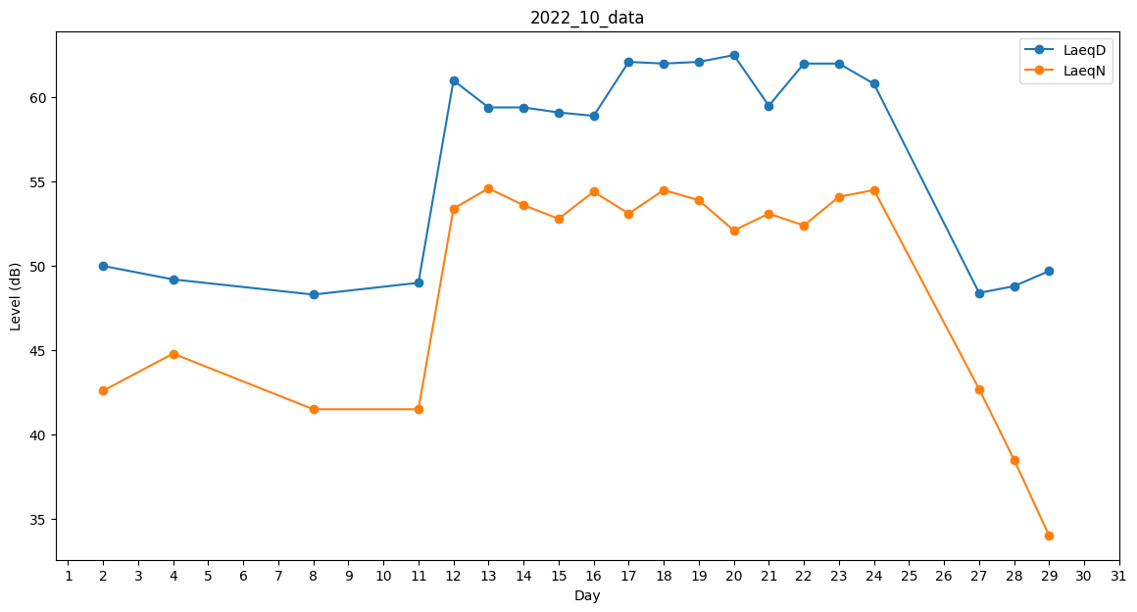
Day | LaeqD | LaeqN
1 | 0 | 41.5
2 | 50 | 42.6
3 | 48.9 | 0
4 | 49.2 | 44.8
5 | 48.4 | 0
6 | 49.2 | 0
7 | 41.3 | 0
8 | 48.3 | 41.5
9 | 49.5 | 0
10 | 38.2 | 0
11 | 49 | 41.5
12 | 61 | 53.4
13 | 59.4 | 54.6
14 | 59.4 | 53.6
15 | 59.1 | 52.8
16 | 58.9 | 54.4
17 | 62.1 | 53.1
18 | 62 | 54.5
19 | 62.1 | 53.9
20 | 62.5 | 52.1
21 | 59.5 | 53.1
22 | 62 | 52.4
23 | 62 | 54.1
24 | 60.8 | 54.5
25 | 59.3 | 0
26 | 47.5 | 0
27 | 48.4 | 42.7
28 | 48.8 | 38.5
29 | 49.7 | 34
30 | 47.7 | 0
31 | 49.1 | 0

